List1
Příloha č. 6 - specifikace plnění VZ - čistící, úklidové prostředky, drogistické a jiné zboží - ÚKZÚZ Olomouc, Oddělení majetkové správy, Šlechtitelů 23, Olomouc, PSČ 779 00
Popis zboží VZ 3/2021 ÚKZÚZ OdMS Olomouc | obrázek + množství | ks/bal | cena za ks bez DPH | cena za ks s DPH | Cena celkem bez DPH | Cena celkem s DPH
1) TORK 130034 Ručník "415" role 1vrstva bílá M2 /1role středové odvíjení zásobník typ M2, krabice po 6 kusech |  3 | bal | 0.00 Kč | 0.00 Kč | 0.00 Kč | 0.00 Kč
2) CLEAMEN 122 podlahy s leskem 5 l | 3 | ks | 0.00 Kč | 0.00 Kč | 0.00 Kč | 0.00 Kč
3) CLEAMEN 510 dezi PP 5 l | 3 | ks | 0.00 Kč | 0.00 Kč | 0.00 Kč | 0.00 Kč
4) CLEAMEN 520 dezi PPM 5 l | 3 | ks | 0.00 Kč | 0.00 Kč | 0.00 Kč | 0.00 Kč
5) Savo Original Dezinfekce, obsah 4 litry (4 kg) | 1 | ks | 0.00 Kč | 0.00 Kč | 0.00 Kč | 0.00 Kč
6) Larrin na rez a vodní kámen 5L | 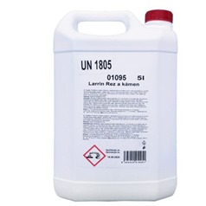 5 | ks | 0.00 Kč | 0.00 Kč | 0.00 Kč | 0.00 Kč
7) Tork Papírové ručníky skládané TORK Xpress PREMIUM Soft bílá H2 | 5 | bal | 0.00 Kč | 0.00 Kč | 0.00 Kč | 0.00 Kč
8) Pytle na odpadky 30 l 50 ks 9 mikronů rozměry 50 × 60 cm | 50 | rolí | 0.00 Kč | 0.00 Kč | 0.00 Kč | 0.00 Kč
9) Sáček do KOŠE 60 litrů - HDPE standart | 40 | rolí | 0.00 Kč | 0.00 Kč | 0.00 Kč | 0.00 Kč
10) Pytle na odpadky 70 l 40 ks v balení 63x85cm | 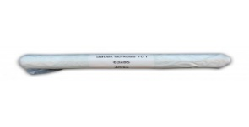 10 | rolí | 0.00 Kč | 0.00 Kč | 0.00 Kč | 0.00 Kč
11) Pytel plastový 120L zatahovací | 2 | rolí | 0.00 Kč | 0.00 Kč | 0.00 Kč | 0.00 Kč
12) Sáčky do KOŠE 60 litrů - zatahovací, pevné (v roli min 10 ks) | 30 | rolí | 0.00 Kč | 0.00 Kč | 0.00 Kč | 0.00 Kč
13) Jar na nádobí 5l kanystr - sensitive | 3 | ks | 0.00 Kč | 0.00 Kč | 0.00 Kč | 0.00 Kč
14) JAR citron 450 ml | 63 | ks | 0.00 Kč | 0.00 Kč | 0.00 Kč | 0.00 Kč
15) Tekutý čistící písek Cif Cream - lemon, 720 g / 500 ml | 20 | ks | 0.00 Kč | 0.00 Kč | 0.00 Kč | 0.00 Kč
16) Toro pasta 200g | 5 | ks | 0.00 Kč | 0.00 Kč | 0.00 Kč | 0.00 Kč
17) DOMESTOS 24H Plus Pine Fresh tekutý desinfekční a čisticí prostředek 750 ml | 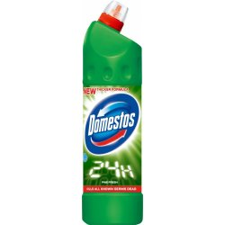 20 | ks | 0.00 Kč | 0.00 Kč | 0.00 Kč | 0.00 Kč
18) Toaletní papír Mini Jumbo CELTEX Lux, (č. 20165) o průměru 19 cm, bílý, 2 vrstvý, 12 ks v balení. Měkký a pevný, bílý toaletní papír. (prosím žádné jiné náhradní řešení) počet uváděn v baleních po 12 kusech. 20 balení po 12 kusech. Celkem 240 ks | 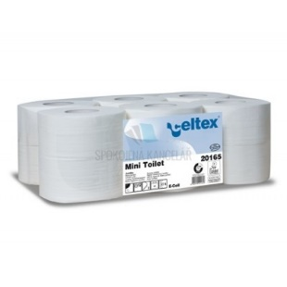 5 | bal | 0.00 Kč | 0.00 Kč | 0.00 Kč | 0.00 Kč
19) Larrin Nano Efekt čistič koupelna, 500 ml | 5 | ks | 0.00 Kč | 0.00 Kč | 0.00 Kč | 0.00 Kč
20) Larrin Nano Efekt čistič skel, zrcadel a obkladů 500 ml rozprašovač | 5 | ks | 0.00 Kč | 0.00 Kč | 0.00 Kč | 0.00 Kč
21) PRIMONA na sklo s rozprašovačem | 10 | ks | 0.00 Kč | 0.00 Kč | 0.00 Kč | 0.00 Kč
22) Hadr univerzální PETR PROFI 150g/cm 35 x 40 cm, ČERVENÁ BARVA | 10 | ks | 0.00 Kč | 0.00 Kč | 0.00 Kč | 0.00 Kč
23) Hadr univerzální PETR PROFI 150g/cm 35 x 40 cm, ZELENÁ BARVA | 10 | ks | 0.00 Kč | 0.00 Kč | 0.00 Kč | 0.00 Kč
24) Hadr univerzální PETR PROFI 150g/cm 35 x 40 cm, ŽLUTÁ BARVA | 10 | ks | 0.00 Kč | 0.00 Kč | 0.00 Kč | 0.00 Kč
25) Hadr univerzální PETR PROFI 150g/cm 35 x 40 cm, MODRÁ BARVA | 10 | ks | 0.00 Kč | 0.00 Kč | 0.00 Kč | 0.00 Kč
26) Tekuté mýdlo do dávkovačů v kanystru z plastu, objem 5 litrů, hustší konzistence,pouze bílá barva (nutno zdůraznit)-v minulosti dodáváno i přes tuto žádost mýdlo různé barvy | 10 | ks | 0.00 Kč | 0.00 Kč | 0.00 Kč | 0.00 Kč
27) SIDOLUX universal Blue Flower 5 l | 8 | ks | 0.00 Kč | 0.00 Kč | 0.00 Kč | 0.00 Kč
28) utěrka mikrovl. 220g, 40x40, 5ks, různé barvy | 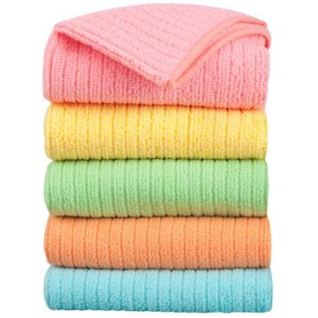 6 | bal. | 0.00 Kč | 0.00 Kč | 0.00 Kč | 0.00 Kč
29) Hadr na podlahu VAFLE vysoká savost, rozměry cca 60x60 cm | 10 | ks | 0.00 Kč | 0.00 Kč | 0.00 Kč | 0.00 Kč
30) Kyselina citronová, obsah 1 kg v pevném obalu ne v sáčku | 8 | ks | 0.00 Kč | 0.00 Kč | 0.00 Kč | 0.00 Kč
31) Persil Color prací prášek 4,55 kg 70 pracích dávek | 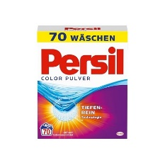 3 | ks | 0.00 Kč | 0.00 Kč | 0.00 Kč | 0.00 Kč
32) Silan Fresh Sky 2700 ml | 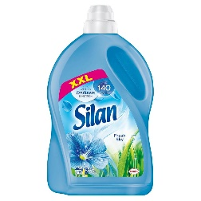 3 | ks | 0.00 Kč | 0.00 Kč | 0.00 Kč | 0.00 Kč
33) Návleky na boty jednorázové modré HACCP, 100ks/bal | 2 | bal | 0.00 Kč | 0.00 Kč | 0.00 Kč | 0.00 Kč
34) Houbičky na nádobí, 10 kusů v balení, rozměr 80x50x25 mm, různé barvy v balení | 20 | bal | 0.00 Kč | 0.00 Kč | 0.00 Kč | 0.00 Kč
35) Houbičky na nádobí, velké, rovné. 5 ks v balení | 2 | bal. | 0.00 Kč | 0.00 Kč | 0.00 Kč | 0.00 Kč
Celkem |  |  |  |  | 0.00 Kč | 0.00 Kč

